1.시별 면적 및 지번수
1. 시별 면적 및 지번수
 | 계
 | 면적 | 지번수
합계 | 464,918,218.2 | 203,249 |  |  | 도표(수정금지)
세종특별자치시 | 464,918,218.2 | 203,249 | 464.9 | 203.2 | 464.9 (203.2)

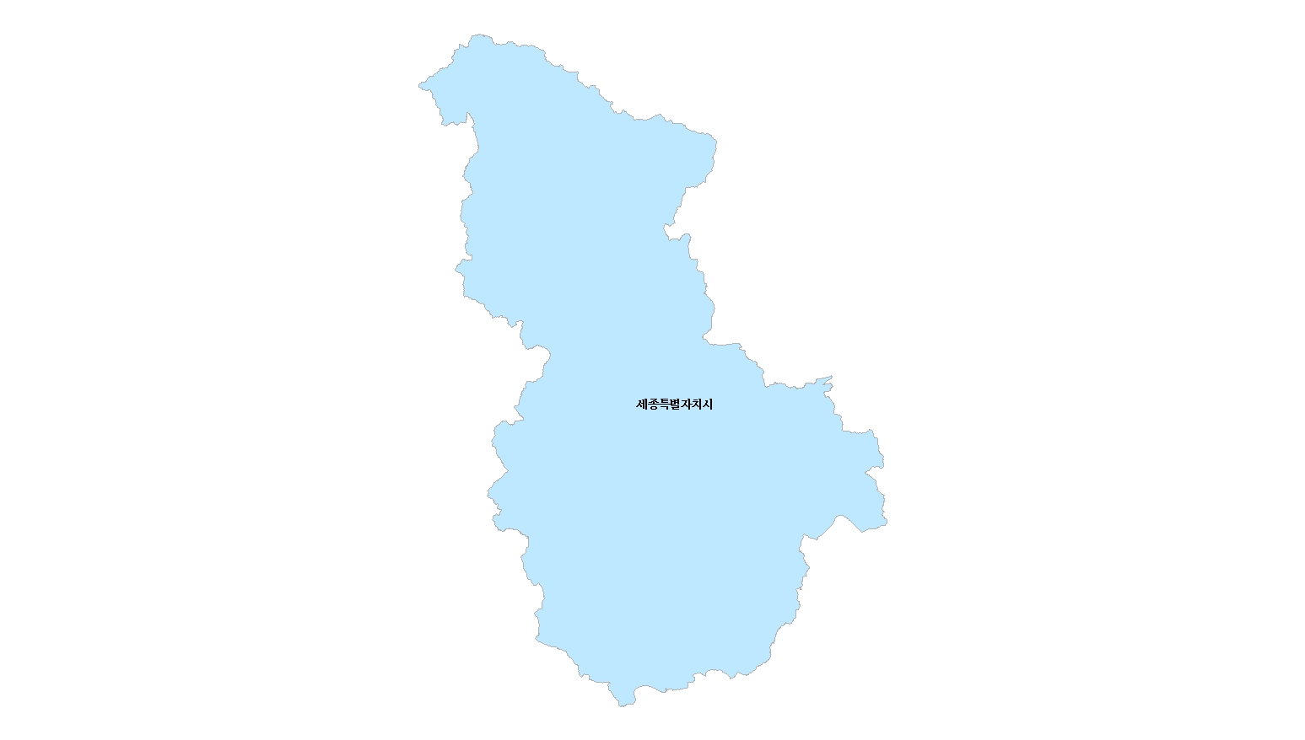
1.시별 면적 및 지번수
단위 : ㎢(천필)

464.9 (203.2)

2.시별 면적 및 지번수 현황
2. 시별 지적공부등록지 총괄
 | 계
 | 면적 | 지번수
합계 | 464,918,218.2 | 203,249 |  |  |  |  | 도표(수정금지)
세종특별자치시 | 464,918,218.2 | 203,249 | 464.9 | 100.0 | 203.2 | 100.0 | 464.9 (100.0) | 203.2 (100.0)

 | 464.9
 | 203.2
2. 시별 면적 및 지번수 현황
단위 : ㎢(%), 천필(%)

 | 464.9
 | 203.2

3.지적통계체계표
3. 지적통계체계표
 |  |  | 합계
 |  |  | 면적 | 지번수 |  | 도표(수정금지)
 | 토지대장등록지 | 소계 | 264,218,325.2 | 187,277 | 56.8 | 토지대장등록지 264,218,325.2㎡ (56.8%) 187,277필
 | 임야대장등록지 | 소계 | 200,699,893.0 | 15,972 | 43.2 | 임야대장등록지 200,699,893.0㎡ (43.2%) 15,972필
 | 소계 | 개인 | 216,904,429.5 | 112,954 | 46.7 | 개인 216,904,429.5㎡ (46.7%) 112,954필
 |  | 국유지 | 81,523,852.2 | 32,697 | 17.5 | 국유지 81,523,852.2㎡ (17.5%) 32,697필
 |  | 도유지 | 29,363,527.7 | 20,637 | 6.3 | 도유지 29,363,527.7㎡ (6.3%) 20,637필
 |  | 군유지 | 19,355.7 | 21 | 0.0 | 군유지 19,355.7㎡ (0.0%) 21필
 |  | 법인 | 78,466,527.3 | 28,993 | 16.9 | 법인 78,466,527.3㎡ (16.9%) 28,993필
 |  | 종중 | 54,284,973.1 | 6,440 | 11.7 | 종중 54,284,973.1㎡ (11.7%) 6,440필
 |  | 종교단체 | 1,507,740.1 | 500 | 0.3 | 종교단체 1,507,740.1㎡ (0.3%) 500필
 |  | 기타단체 | 248,904.7 | 607 | 0.1 | 기타단체 248,904.7㎡ (0.1%) 607필
 |  | 기타 | 2,598,907.9 | 400 | 0.6 | 기타 2,598,907.9㎡ (0.6%) 400필
총계 |  |  | 464,918,218.2 | 203,249 | 100.0 | 총계 464,918,218.2㎡(100.0%) 203,249필

4.지목별현황
4. 지목별 현황
 | 계 | 전 |  | 답 |  | 임야 |  | 대 |  | 도로 |  | 하천 |  | 기타 |  | 계 | 전 | 답 | 임야 | 대 | 도로 | 하천 | 기타
 | 면적 | 면적 | % | 면적 | % | 면적 | % | 면적 | % | 면적 | % | 면적 | % | 면적 | % | 면적 | 면적 | 면적 | 면적 | 면적 | 면적 | 면적 | 면적
세종특별자치시 | 464.9 | 36.1 | 7.8 | 59.3 | 12.8 | 238.1 | 51.2 | 25.1 | 5.4 | 20.8 | 4.5 | 24.7 | 5.3 | 60.8 | 13.1 | 464,918,218.2 | 36,051,896.2 | 59,329,792.6 | 238,133,177.5 | 25,115,061.3 | 20,815,572.6 | 24,670,037.9 | 60,802,680.1
4.지목별 현황
전 | 36.1
답 | 59.3
임야 | 238.1
대 | 25.1
도로 | 20.8
하천 | 24.7
기타 | 60.8
 |  |  |  |  |  |  |  |  |  |  |  |  | 도표(수정금지)
 |  |  |  |  |  |  |  |  |  |  |  |  | 전 | 전 36.1㎢ (7.8%)
 |  |  |  |  |  |  |  |  |  |  |  |  | 답 | 답 59.3㎢ (12.8%)
 |  |  |  |  |  |  |  |  |  |  |  |  | 임야 | 임야 238.1㎢ (51.2%)
 |  |  |  |  |  |  |  |  |  |  |  |  | 대 | 대 25.1㎢ (5.4%)
 |  |  |  |  |  |  |  |  |  |  |  |  | 도로 | 도로 20.8㎢ (4.5%)
 |  |  |  |  |  |  |  |  |  |  |  |  | 하천 | 하천 24.7㎢ (5.3%)
 |  |  |  |  |  |  |  |  |  |  |  |  | 기타 | 기타 60.8㎢ (13.1%)

구분 | 2012 | 2013 | 2014 | 2015 | 2016 | 2017 | 2018 | 2019 | 2020 | 2021 | 2022
전 | 100.0 | 100.0 | 98.3 | 93.6 | 93.1 | 92.6 | 93.1 | 93.0 | 90.6 | 90.7 | 90.2
답 | 100.0 | 99.5 | 97.0 | 92.1 | 90.5 | 89.2 | 88.8 | 88.0 | 82.8 | 81.7 | 80.0
임야 | 100.0 | 99.9 | 99.2 | 97.1 | 96.9 | 96.3 | 95.9 | 95.4 | 94.5 | 94.4 | 94.2
대지 | 100.0 | 102.0 | 107.4 | 140.1 | 141.3 | 143.8 | 145.3 | 146.9 | 173.1 | 174.9 | 184.7
도로 | 100.0 | 101.3 | 104.4 | 122.7 | 134.3 | 146.1 | 147.4 | 149.4 | 162.3 | 163.2 | 166.1
하천 | 100.0 | 100.1 | 99.8 | 100.0 | 99.9 | 99.9 | 99.8 | 99.8 | 99.7 | 99.4 | 99.2
기타 | 100.0 | 100.6 | 107.5 | 115.8 | 116.6 | 118.3 | 119.8 | 123.2 | 127.5 | 128.8 | 129.7

5.시별 지적공부등록지 현황
 | 계
 | 면적
합계 | 264,218,325.2 |  |  | 도표(수정금지)
세종특별자치시 | 264,218,325.2 | 264.2 | 100.0 | 264.2 (100.0)

 | 계
 | 면적
합계 | 200,699,893.0 |  |  | 도표(수정금지)
세종특별자치시 | 200,699,893.0 | 200.7 | 100.0 | 200.7 (100.0)

6.시별 지목별 면적 현황
6. 시별 지목별 면적 현황
 | 계 | 총계 | 전 | 답 | 임야 | 대 | 도로 | 하천 | 기타 |  | 계 | 전 | 답 | 임야 | 대 | 도로 | 하천 | 기타
 | 면적 | 면적 | 면적 | 면적 | 면적 | 면적 | 면적 | 면적 | 면적 |  | 면적 | 면적 | 면적 | 면적 | 면적 | 면적 | 면적 | 면적 |  | 1.시별 면적
세종특별자치시 | 464,918,218.2 | 464.9 | 36.1 | 59.3 | 238.1 | 25.1 | 20.8 | 24.7 | 60.8 | 합계 | 464,918,218.2 | 36,051,896.2 | 59,329,792.6 | 238,133,177.5 | 25,115,061.3 | 20,815,572.6 | 24,670,037.9 | 60,802,680.1 | 464,918,218.2 | 464,918,218.2
6. 시별 지목별 면적 현황
 |  |  |  |  |  |  |  |  |  | 도표(수정금지)
단위 : ㎢(%)
 |  |  |  |  |  |  |  |  |  | 총계 464.9
 |  |  |  |  |  |  |  |  |  | 전 36.1 |  |  |  |  |  |  | 과수원 | 목장용지 | 광천지 | 염전 | 공장용지 | 학교용지 | 주차장 | 주유소용지 | 창고용지 | 철도용지 | 제방 | 구거 | 유지 | 양어장 | 수도용지 | 공원 | 체육용지 | 유원지 | 종교용지 | 사적지 | 묘지 | 잡종지 | 기타
 |  |  |  |  |  |  |  |  |  | 답 59.3 |  |  |  |  |  |  | 면적 | 면적 | 면적 | 면적 | 면적 | 면적 | 면적 | 면적 | 면적 | 면적 | 면적 | 면적 | 면적 | 면적 | 면적 | 면적 | 면적 | 면적 | 면적 | 면적 | 면적 | 면적 | 면적
 |  |  |  |  |  |  |  |  |  | 임야 238.1 |  |  |  |  |  | 합계 | 6,497,249.6 | 2,853,123.0 | 3.0 | 0.0 | 10,248,950.9 | 2,884,427.7 | 273,366.3 | 114,780.2 | 1,188,969.9 | 2,378,846.4 | 1,623,519.5 | 9,424,882.7 | 1,164,260.6 | 73,891.6 | 506,429.7 | 7,071,301.6 | 3,127,125.0 | 599,205.0 | 358,989.2 | 872.0 | 1,805,626.7 | 8,606,859.5 | 60,802,680.1
전 | 27.015364
답 | 28.9682172
임야 | 276.4919386
대 | 67.6315675
도로 | 40.1740279
하천 | 19.6313801
기타 | 79.5910923
 |  |  |  |  |  |  |  |  |  | 대 25.1 |  |  |  |  |  | 세종특별자치시 | 6,497,249.6 | 2,853,123.0 | 3.0 | 0.0 | 10,248,950.9 | 2,884,427.7 | 273,366.3 | 114,780.2 | 1,188,969.9 | 2,378,846.4 | 1,623,519.5 | 9,424,882.7 | 1,164,260.6 | 73,891.6 | 506,429.7 | 7,071,301.6 | 3,127,125.0 | 599,205.0 | 358,989.2 | 872.0 | 1,805,626.7 | 8,606,859.5 | 60,802,680.1
 |  |  |  |  |  |  |  |  |  | 도로 20.8
 |  |  |  |  |  |  |  |  |  | 하천 24.7
 |  |  |  |  |  |  |  |  |  | 기타 60.8

 |  |  |  |  |  |  |  |  |  | 지목별 행정구역명 | 계 | 전 | 답 | 과수원 | 목장용지 | 임야 | 광천지 | 염전 | 대 | 공장용지 | 학교용지 | 주차장 | 주유소용지 | 창고용지 | 도로 | 철도용지 | 제방 | 하천 | 구거 | 유지 | 양어장 | 수도용지 | 공원 | 체육용지 | 유원지 | 종교용지 | 사적지 | 묘지 | 잡종지
 |  |  |  |  |  |  |  |  |  |  | 면적 | 면적 | 면적 | 면적 | 면적 | 면적 | 면적 | 면적 | 면적 | 면적 | 면적 | 면적 | 면적 | 면적 | 면적 | 면적 | 면적 | 면적 | 면적 | 면적 | 면적 | 면적 | 면적 | 면적 | 면적 | 면적 | 면적 | 면적 | 면적
 |  |  |  |  |  |  |  |  |  | 합계 | 464,918,218.2 | 36,051,896.2 | 59,329,792.6 | 6,497,249.6 | 2,853,123.0 | 238,133,177.5 | 3.0 | 0.0 | 25,115,061.3 | 10,248,950.9 | 2,884,427.7 | 273,366.3 | 114,780.2 | 1,188,969.9 | 20,815,572.6 | 2,378,846.4 | 1,623,519.5 | 24,670,037.9 | 9,424,882.7 | 1,164,260.6 | 73,891.6 | 506,429.7 | 7,071,301.6 | 3,127,125.0 | 599,205.0 | 358,989.2 | 872.0 | 1,805,626.7 | 8,606,859.5

464.9

